Voorblad
Frequentieschema's
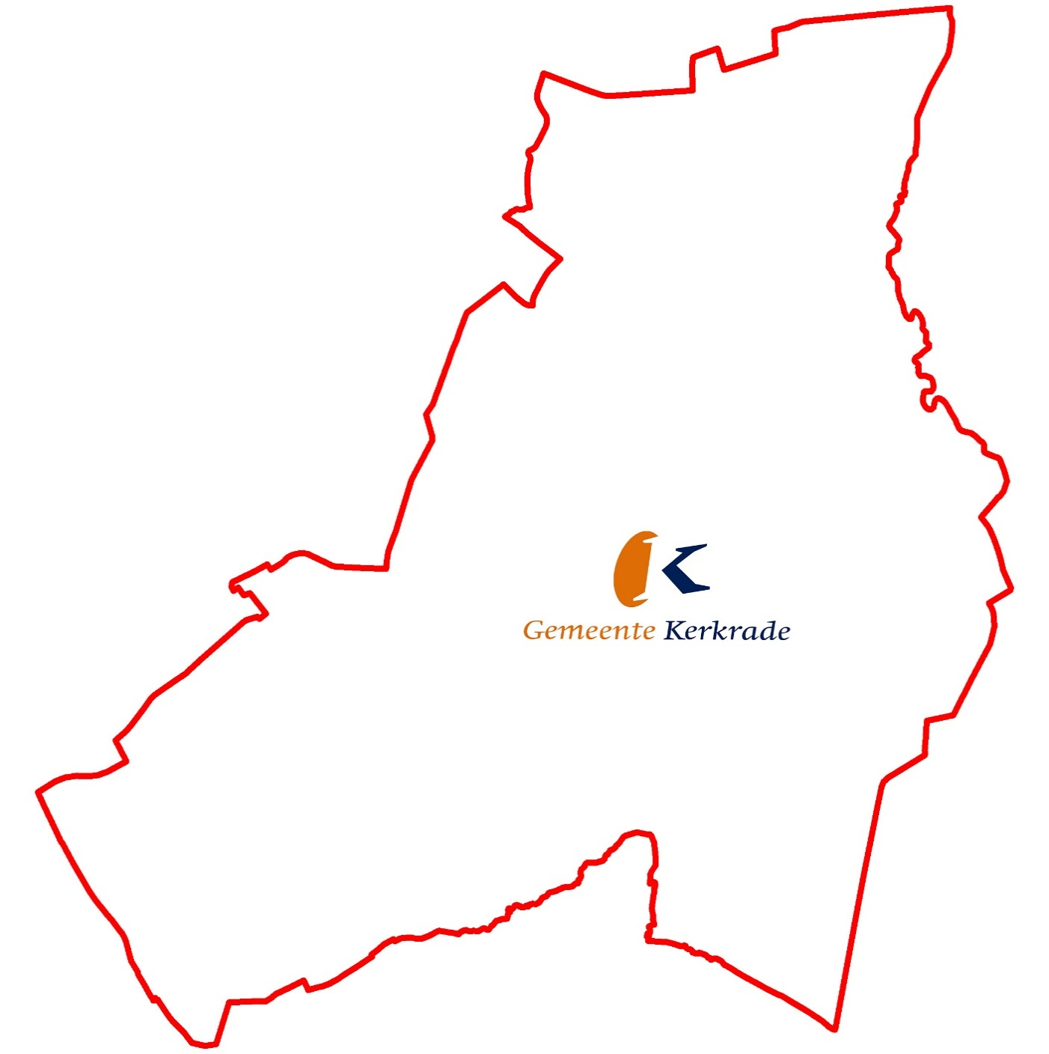

Handhaving
Gemeentewerf

Stadskantoor
Raadhuis

Vie

Geldwijzerwinkel

